Компоновки ассортимента
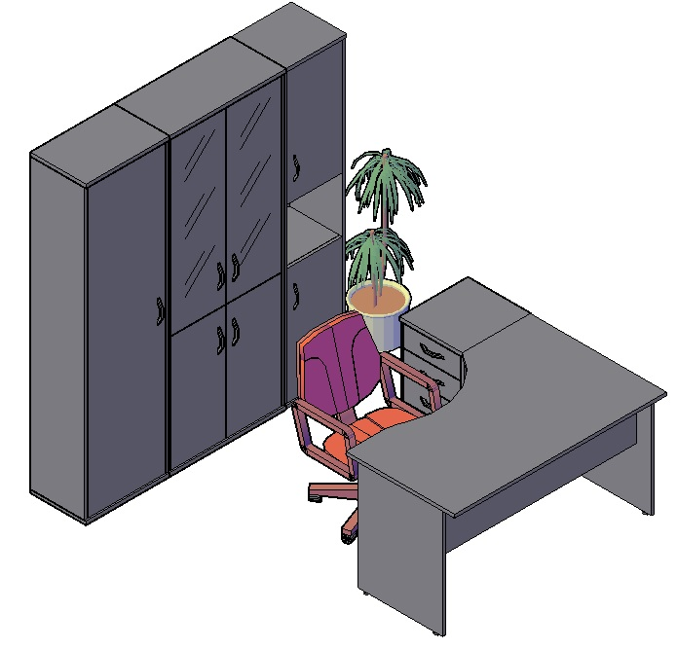
Комбинации элементов
Оперативная мебель IMAGO | Комбинация №1 | Наименование/Артикул | гр/ор/яс/бел | к/м, в/м, венге
 |  | Стол рабочий СА-2Л | 4,685.00 | 5,334.00
 |  | Тумба приставная ТП-4 | 5,919.00 | 6,362.00
 |  | Гардероб ГБ-1 | 5,624.00 | 6,020.00
 |  | Стеллаж СТ-1.2 | 10,396.00 | 10,876.00
 |  | Стеллаж СУ-1.5 Пр. | 5,862.00 | 6,435.00
 |  | Общая сумма: | 32,486.00 | 35,027.00

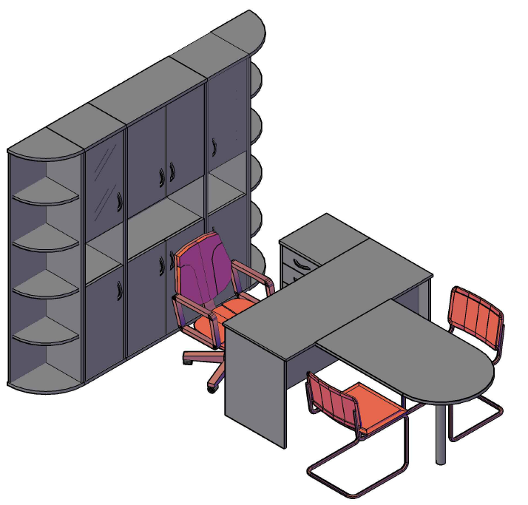
Оперативная мебель IMAGO | Комбинация №2 | Наименование/Артикул | гр/ор/яс/бел | к/м, в/м, венге
 |  | Стол рабочий СП-3 | 3,561.00 | 3,834.00
 |  | Приставка ПР-11 | 2,302.00 | 2,495.00
 |  | Опора ВТ-710.1 | 935.00 | 935.00
 |  | Тумба приставная ТП-4 | 5,919.00 | 6,362.00
 |  | Стеллаж угловой УС-1 | 4,460.00 | 5,075.00
 |  | Стеллаж угловой УС-1 | 4,460.00 | 5,075.00
 |  | Стеллаж узкий СУ-1.4 Л | 6,683.00 | 7,181.00
 |  | Стеллаж узкий СУ-1.4 Пр | 6,683.00 | 7,181.00
 |  | Стеллаж СТ-1.5 | 8,294.00 | 8,925.00
 |  | Общая сумма: | 43,297.00 | 47,063.00

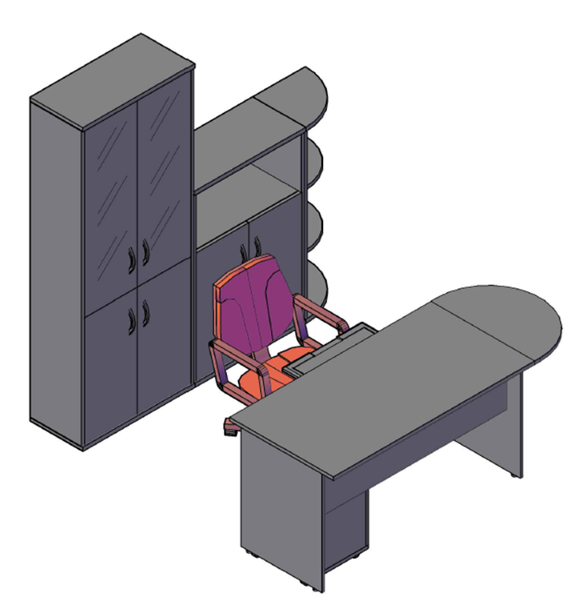
Оперативная мебель IMAGO | Комбинация №3 | Наименование/Артикул | гр/ор/яс/бел | к/м, в/м, венге
 |  | Стол рабочий СП-2 | 3,294.00 | 3,529.00
 |  | Приставка ПР-2 | 1,190.00 | 1,329.00
 |  | Опора ВТ-710 | 935.00 | 935.00
 |  | Тумба мобильная ТМ-3 | 4,104.00 | 4,430.00
 |  | Полка под к/в Y-401 | 1,095.00 | 1,095.00
 |  | Стеллаж СТ-1.2 | 10,396.00 | 10,876.00
 |  | Стеллаж СТ-2.1 | 4,891.00 | 5,402.00
 |  | Стеллаж угловой УС-2 | 3,203.00 | 3,602.00
 |  | Общая сумма: | 29,108.00 | 31,198.00

